Содержание
РОЗНИЧНЫЙ ПРАЙС-ЛИСТ НА СЕКЦИОННЫЕ ВОРОТА ГРУППЫ КОМПАНИЙ "АЛЮТЕХ"

Цены указаны в евро с НДС
Содержание

1. Гаражные секционные ворота "Алютех"
1.1 Описание конструкции гаражных секционных ворот
1.2 Типы монтажа гаражных секционных ворот
1.3 Встроенный монтаж гаражных секционных ворот
1.4 Прайс-лист на гаражные секционные ворота серии Classic
1.5 Прайс-лист на гаражные секционные ворота Trend
1.6 Акция ВДК

2. Промышленные и панорамные секционные ворота "Алютех"
2.1 Описание конструкции промышленных секционных ворот
2.2 Описание конструкции панорамных секционных ворот
2.3 Типы монтажа промышленных и панорамных ворот с одновальной системой балансировки
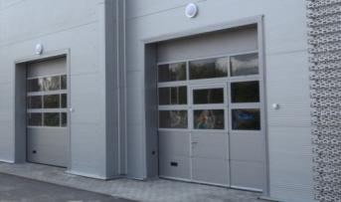
2.4 Типы монтажа промышленных и панорамных ворот с двухвальной системой балансировки
2.5 Прайс-лист на промышленные ворота серии ProPlus
2.6 Прайс-лист на промышленные ворота серии ProTrend
2.7 Прайс-лист на панорамные ворота серии AluPro (тип полотна АЛП)
2.8 Прайс-лист на панорамные ворота серии AluPro (тип полотна АЛПС)
2.9 Прайс-лист на панорамные ворота серии AluTherm (тип полотна АЛП)
2.10 Прайс-лист на панорамные ворота серии AluTherm (тип полотна АЛПC)
2.11 Прайс-лист на панорамные ворота AluLine (тип полотна АЛП)
2.12 Прайс-лист на панорамные ворота AluTrend (тип полотна АЛП)
2.13 Прайс-лист на панорамные ворота AluTrend (тип полотна АЛПС)
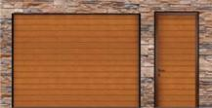
3. Дверь боковая "Алютех"
3.1 Описание конструкции калитки в фасаде
3.2 Прайс-лист на калитку в фасаде

4. Дополнительные опции для секционных ворот и калитки в фасаде

1.1 Описание Гараж. ворот
Вернуться к содержанию |  |  | Гаражные секционные ворота "Алютех"
Trend |  |  |  |  |  | Classic
Экономичные, надежные, безопасные ворота: - полотно из сэндвич-панелей толщиной 40 мм. Полиуретановое декоративное покрытие с частицами полиамида. Наружный и внутренний стальные листы панелей соединены между собой, что обеспечивает защиту от расслоения панелей. Наполнитель секций - пенополиуретан без фреона; - петли и регулируемые кронштейны из оцинкованной стали; - широкие возможности установки благодаря выдвижению рамы ворот в проем. Профили из горячеоцинкованной стали; - выбор системы балансировки: торсионный механизм или пружины растяжения. Ресурс пружин: 25.000 циклов; - безупречная безопасность в воротах базовой комплектации: защита от защемления, пореза, зацепа, падения полотна при поломке пружины. |  |  |  |  |  | Теплые, коррозионностойкие, прочные ворота: - полотно из сэндвич-панелей толщиной 45 мм. Полиуретановое декоративное покрытие с частицами полиамида. Наружный и внутренний стальные листы панелей соенинены между собой, что обеспечивает защиту от расслоения панелей. Наполнитель секций - пенополиуретан без фреона; - петли и регулируемые кронштейны из нержавеющей стали; - система направляющих устанавливается за проемом. Профили из горячеоцинкованной стали; - выбор системы балансировки: торсионный механизм или пружины растяжения. Ресурс пружин: 25.000 циклов; - устройства защиты от падения полотна при поломке торсионных пружин, секции с защитой от защемления, качественно обработанные детали и комплектующие.
Виды сэндвич-панелей

Микроволна |  | S-гофр (узкий) |  | M-гофр (средний) |  |  |  | L-гофр (широкий) | Филенка
Высота сэндвич-панелей:
500, 625 мм |  | 500, 625 мм |  | 450, 500 мм |  |  |  | 450, 500 мм | 425, 450, 475, 500, 525 мм
Панели с текстурой наружной поверхности woodgrain (срез дерева)
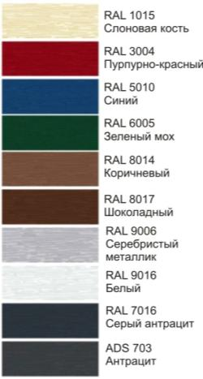
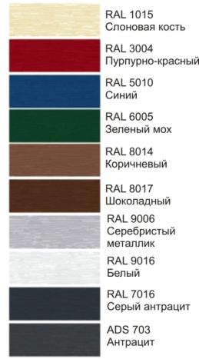

 |  |  |  | Панели с текстурой наружной поверхности smooth (гладкая) |  |  |  |  | woodgrain (срез дерева)

 |  | Текстура smooth (гладкая)
 |  |  |  | Цвета, указанные в таблице, имеют близкое соответствие шкале RAL

 |  |  |  | Все сэндвич-панели с внутренней стороны: S- гофр, woodgrain, RAL 9002

Технические характеристики гаражных ворот
 | Показатель |  |  |  | Classic
 |  |  |  |  | Растяж. |  | Торсион.
 | Сопротивление теплопередаче ворот , м2°С/Вт |  |  |  | 0,85¹ |  | 0,94²
 | Сопротивление ветровой нагрузке (ГОСТ 31174) |  |  |  | Класс А (700 Па)³
 | Звукоизоляция (ГОСТ 31174) |  |  |  | Класс А (24 Дб)⁴
 | Масса полотна ворот без усиливающих профилей, кг/м² |  |  |  | 14.7
 | Масса полотна ворот с усиливающими профилями, кг/м² |  |  |  | - |  | 16.5
¹ показатель расчитан для ворот площадью 8,125 м². Испытания проведены в ift. Rosenheim GmbH (Германия)
² показатель расчитан для ворот площадью 18 м². Испытания проведены в ift. Rosenheim GmbH (Германия)
³ испытания проведены в лаборатории Научно-исследовательского стоительного института (NISI, Болгария)
⁴ Испытания проведены в центре «Минскстройиспытания»
Опция - покраска сэндвич-панелей с наружной и/или внутренней сторон в цвета по каталогу RAL

Покраска в перламутровые, светоотражающие цвета, цвета металлик - по запросу. Не рекомендуется устанавливать ворота темных цветов на солнечной стороне зданий из-за возможного прогиба панелей при нагревании и ограничения работоспособности ворот.

1.2 Типы монтажа ГВ
Вернуться к содержанию |  |  | Гаражные секционные ворота "Алютех"
Ворота Trend, Classic с пружинами растяжения
Двойные пружины растяжения располагаются внутри угловых стоек, обеспечивая защиту от защемления и отскока
Ресурс пружин: 25.000 циклов
Параметр |  | Trend |  | Classic
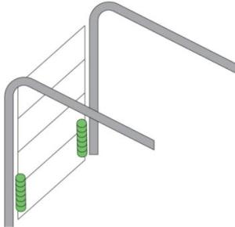
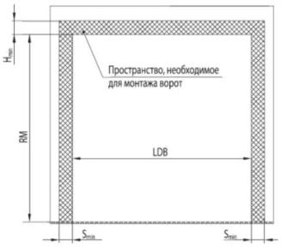
 |  | min | max | min | max
Перемычка (H), мм
Ручное управление |  | 100 | - | 100 | -
Автоматическое управление |  | 125 |  | 125
Высота проема (RM), мм |  | 1875 | 3000 | 1800 | 3085
Высота проезда в свету, мм
Ручное управление |  | RM-170 | RM-100 | RM-170 | RM-100
Автоматическое управление |  | RM-100 |  | RM-100
Ширина проема (LDB), мм |  | 1750 | 3500 | 1750 | 3500
Ширина проема в свету, мм |  | LDB-50

Ворота Trend, Classic с торсионными пружинами
Типы монтажа для ворот серии Trend: низкий, стандартный. Окрашенные торсионные пружины.
Типы монтажа для ворот серии Classic: низкий, стандартный, высокий. Окрашенные торсионные пружины.
Ресурс пружин: 25.000 циклов
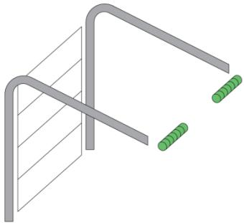
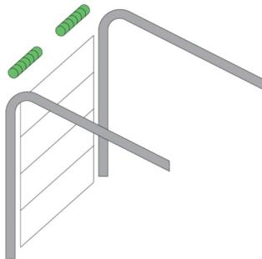
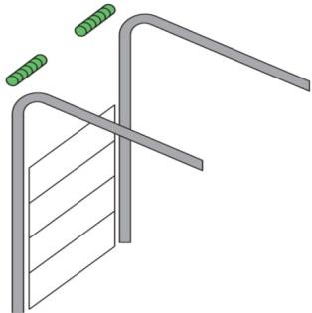

Стандартный монтаж |  |  |  | Низкий монтаж |  |  |  | Высокий монтаж
Trend, Classic |  |  |  | Trend, Classic |  |  |  | Classic

 |  |  |  |  |  | Trend |  |  | Classic
 | Тип ворот | Вид управления воротами |  |  | Высота проезда в свету | Минимальная высота перемычки Нmin, мм | Тип монтажа |  | Минимальная высота перемычки Нmin, мм | Тип монтажа
 | Гаражные без калитки | ручное |  |  | RM-170, RM-100 | 100 | низкий |  | 100 | низкий
 |  | с помощью электропривода |  |  | RM-100 | 125 |  |  | 125
 | Гаражные с калиткой | ручное |  |  | RM-195, RM-125 | 105 |  |  | 105
 |  | с помощью электропривода |  |  | RM-125 | 130 |  |  | 130
 | Гаражные без калитки | ручное |  |  | RM-120, RM-25 | 210 | стандартный |  | 210 | стандартный
 |  | с помощью электропривода |  |  | RM-25
 | Гаражные с калиткой | ручное |  |  | RM-150, RM-80
 |  | с помощью электропривода |  |  | RM-80
 | Гаражные с калиткой или без нее | ручное |  |  | RM | - | - |  | 900 | высокий
 |  | с помощью электропривода

1.3 Встроенный монтаж ГВ
Вернуться к содержанию |  |  | Гаражные секционные ворота "Алютех"
Встроенный монтаж для ворот Trend, Classic
Встроенный монтаж применяется для проемов типа «туннель» - проемы без боковых заплечиков и верхней перемычки, либо размеры заплечиков / перемычки недостаточны для установки секционных ворот

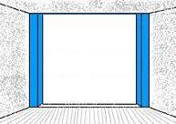
Примеры проемов, для которых применяется встроенный монтаж
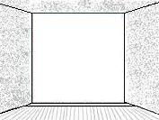

Параметры и применяемость встроенного монтажа
 |  |  |  |  |  | Trend |  |  | Classic
 | Боковые заплечики, мм |  |  |  |  | 0-125 мм
 | Верхняя перемычка, мм |  |  |  |  | 0-145 мм
 | Тип балансировки/Тип монтажа |  |  |  |  | пружины растяжения, торсионные пружины (низкий монтаж)
 | Типы комплектов для встроенного монтажа |  |  |  |  | FWO100/145-40, FWO145/145-40 |  |  | FWO100, FWO145

Состав комплектов для встроенного монтажа
Trend |  |  |  |  |  | Classic
FWO145/145-40 |  |  |  |  |  | FWO145
- 3 декоративных наличника шириной 145 мм;
- комплект кронштейнов и крепежных элементов для установки рамы ворот и декоративных наличников.
FWO100/145-40 |  |  |  |  |  | FWO100
- 2 декоративных наличника шириной 107 мм (боковые наличники);
- 1 декоративный наличник шириной 145 мм (верхний наличник);
- комплект кронштейнов и крепежных элементов для установки рамы ворот и декоративных наличников.

Стандартные цвета декоративных наличников для встроенного монтажа
Trend, Classic

Указанные цвета имеют близкое соответствие шкале RAL
Варианты установки комплектов для встроенного монтажа
Trend, Classic
Монтаж боковых декоративных наличников |  |  |  |  |  |  | Монтаж верхнего декоративного наличника
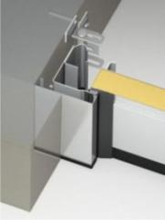
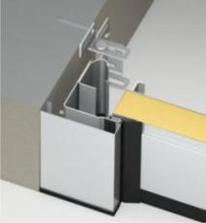
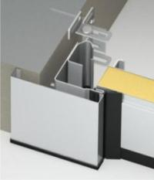
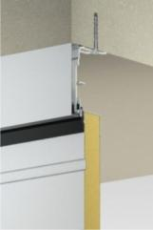
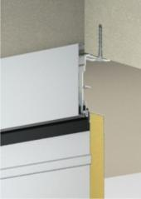

За проемом |  | В проеме |  | Перед проемом |  |  |  | В проеме |  | Перед проемом
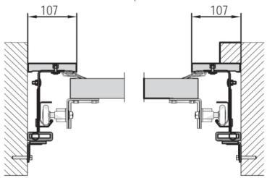
 |  |  |  |  | Возможен вариант комбинированного монтажа (сочетание нескольких способов установки наличников для одних ворот)

2.1 Описание Пром. ворот
Вернуться к содержанию |  |  | Промышленные секционные ворота "Алютех"
ProTrend |  |  |  |  |  | ProPlus
Экономичные, надежные, безопасные ворота: - полотно из сэндвич-панелей толщиной 40 мм. Полиуретановое декоративное покрытие с частицами полиамида; - петли и регулируемые кронштейны из оцинкованной стали; - система направляющих устанавливается за проемом. Профили из горячеоцинкованной стали; - торсионный вал с пружинами ресурсом 25.000 циклов; - устройства защиты от падения полотна при поломке пружины в базовой комплектации; - устройства защиты от падения полотна при обрыве тросов в базовой комплектации. |  |  |  |  |  | Теплые, коррозионностойкие, прочные ворота: - полотно из сэндвич-панелей толщиной 45 мм. Полиуретановое декоративное покрытие с частицами полиамида; - петли и регулируемые кронштейны из нержавеющей стали; - система направляющих устанавливается за проемом. Профили из горячеоцинкованной стали; - торсионный вал с пружинами ресурсом 25.000 циклов; - устройства защиты от падения при поломке пружины в базовой комплектации; - устройства защиты от падения полотна при обрыве тросов в базовой комплектации.
Виды сэндвич-панелей
Рисунок снаружи |  | Тиснение снаружи |  | Высота панелей |  | Стандартные цвета
 |  |  |  | 500 мм, 625 мм |  | 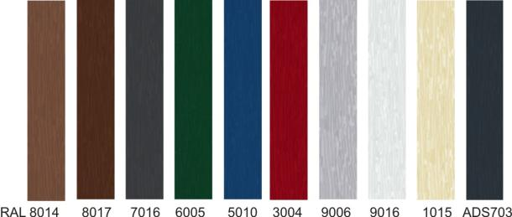

Микроволна

 |  | woodgrain

S-гофр (узкий)
Цвета, указанные в таблице, имеют близкое соответствие шкале RAL
Все сэндвич-панели с внутренней стороны: S- гофр, woodgrain, RAL 9002
Опция - покраска сэндвич-панелей с наружной и/или внутренней сторон в цвета по каталогу RAL

Покраска в перламутровые, светоотражающие цвета, цвета металлик - по запросу. Не рекомендуется устанавливать ворота темных цветов на солнечной стороне зданий из-за возможного прогиба панелей при нагревании и ограничения работоспособности ворот.

Технические характеристики промышленных ворот
 | Показатель |  |  |  | ProPlus
 |  |  |  |  | с калиткой |  | без калитки
 | Сопротивление теплопередаче ворот , м2°С/Вт |  |  |  | 0,84¹ |  | 0,99¹
 | Сопротивление ветровой нагрузке (ГОСТ 31174) |  |  |  | Класс А (700 Па)²
 | Звукоизоляция (ГОСТ 31174) |  |  |  | Класс А (24 Дб)³
 | Масса полотна ворот без усиливающих профилей, кг/м² |  |  |  | 14.7
 | Масса полотна ворот с усиливающими профилями, кг/м² |  |  |  | 16.5
 | ¹ показатель расчитан для ворот площадью 25 м². Испытания проведены в ift. Rosenheim GmbH (Германия)
 | ² испытания проведены в лаборатории Научно-исследовательского стоительного института (NISI, Болгария)
 | ³ Испытания проведены в центре «Минскстройиспытания»
Технические характеристикисэндвич-панели

 | Параметр |  |  |  | ProPlus
 | Приведенное сопротивление теплопередаче сэндвич-панели «Алютех», м2°С/Вт |  |  |  | 1.65
 | Группа воспламеняемости (ГОСТ 30402-94) |  |  |  | В1¹
 | Группа горючести (ГОСТ 30244-94) |  |  |  | Г2¹
 | Дымообразующая способность (ГОСТ 12.1.044-89) |  |  |  | Д2¹
 | Токсичность продуктов горения (ГОСТ 12.1.044-89) |  |  |  | Т2¹
 | Стойкость к коррозии элементов полотна ворот (панели, боковые накладки) |  |  |  | 750 часов "соляного тумана"≈ 15 лет эксплуатации в прибрежных зонах²
 | ¹ испытания проведены лабораторией ООО "ЦИС НИИЖБ-Полигон", г. Москва Российская Федерация
 | ² испытания проведены лабораторией РУП "Институт БелНИИС", г. Минск Республика Беларусь

2.2 Описание Панорамных ворот
Вернуться к содержанию |  |  |  | Панорамные секционные ворота "Алютех"
 |  | AluPro |  |  | AluTrend |  |  |  |  | AluTherm |  |  |  | AluLine
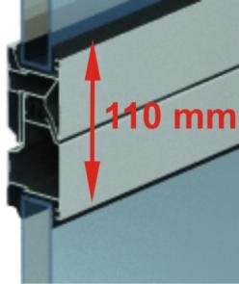
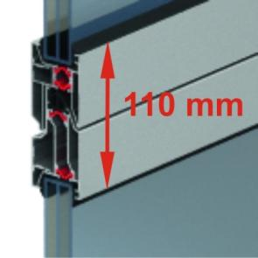
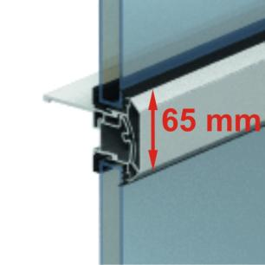

Профильная система без терморазрыва |  |  |  | Профильная система без терморазрыва |  |  |  | Профильная система с терморазрывом |  |  |  |  | Профильная система с уменьшенной видимой частью профилей

Толщина панели: 45 мм |  |  |  | Толщина панели: 40 мм |  |  |  | Толщина панели: 45 мм |  |  |  |  | Толщина панели: 45 мм
Панорамная панель изготовлена из экструдированных алюминиевых профилей, в которые устанавливается светопрозрачные акриловые вставки или композитные сэндвич-панели. Панели окрашиваются полиэфирной порошковой краской. Производство по окраске соответствует требованиям международного стандарта Qualicoat.

 |  |  |  |  |  |  | Типы полотна панорамных ворот
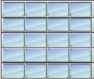
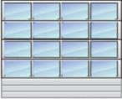

АЛП - полотно ворот целиком состоит из панорамных панелей |  |  |  |  |  | АЛПС - полотно ворот состоит из панорамных панелей, нижняя секций из сэндвич-панели |  |  |  |  |  | ПО - одна или несколько секций полотна - панорамные (за исключением верхней и нижней)
 |  |  |  |  | В качестве нижней секции применяется сэндвич-панель с рисунком микроволна или S-гофр
 |  |  | Варианты типов полотна |  |  |  | AluTrend | AluPro |  | AluTherm |  | AluLine
 |  |  | АЛП |  |  |  | + | + |  | + |  | +
 |  |  | АЛПС |  |  |  | + | + |  | + |  | -
 |  |  | ПО |  |  |  | + | + |  | +

 |  |  |  |  |  |  | Перечень стандартных цветов
 |  | AluPro |  |  |  |  | AluTrend |  |  |  |  | AluTherm |  |  | AluLine
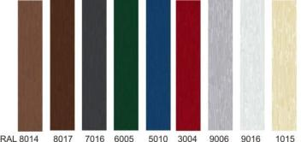
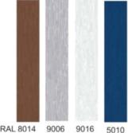

 | + A00-D6

Указанные цвета имеют близкое соответствие шкале RAL
Опция - покраска панорамных панелей в цвет по каталогу RAL

Покраска в перламутровые, светоотражающие цвета, цвета металлик - по запросу.

Технические характеристики панорамных ворот

 |  | Параметр |  |  |  |  |  |  | AluPro |  |  |  | AluTherm | AluLine
 |  |  |  |  |  |  |  |  | с калиткой |  | без калитки
 |  | Приведенное сопротивление теплопередаче секционных ворот «Алютех», м2°С/Вт |  |  |  |  |  |  | 0,18¹ |  | 0,22¹ |  | 0,29¹ | 0,23¹
 |  | Сопротивление ветровой нагрузке (ГОСТ 31174) |  |  |  |  |  |  | Класс А (700 Па)²
 |  | Звукоизоляция (ГОСТ 31174) |  |  |  |  |  |  | Класс А (21 дБ)²
 |  | Масса полотна ворот, кг/м² |  |  |  |  |  |  | 18.5
 |  | ¹ показатель расчитан для ворот площадью 25 м². Испытания проведены в ift. Rosenheim GmbH (Германия)
 |  | ² испытания проведены в лаборатории Научно-исследовательского стоительного института (NISI, Болгария)
Варианты заполнения панорамных секций

 |  | Виды альтернативного заполнения панорамных секций |  |  |  |  | AluTrend | AluPro |  | AluTherm |  | AluLine
 |  | Одинарное акриловое заполнение 3 мм |  |  |  |  |  | +
 |  | Двойное акриловое заполнение 22 мм |  |  |  |  |  |  |  |  |  | +
 |  | Двойное акриловое заполнение 26 мм |  |  |  |  | + | + |  | +
 |  | Тройное акриловое заполнение 26 мм |  |  |  |  |  |  |  | +
 |  | Композитное заполнение 3 мм |  |  |  |  |  | +
...

2.3 Типы монтажа ПВ 1 вал
...
Вернуться к содержанию |  |  | Промышленные и панорамные секционные ворота "Алютех"
 | Вертикальный с верхним расположением вала |  |  |  | 7000¹ | 7000 | 5000 |  | Высота проема + 340
 | Вертикальный с нижним расположением вала |  |  |  | 5500
 | Наклонный |  |  |  | 7000¹ | 7000 | 5000 |  | 490
 | Наклонный низкий |  |  |  | 5000 |  |  |  | 230
 | Наклонный высокий с верхним расположением вала |  |  |  | 7000¹ | 7000 | 5000 |  | 900
 | Наклонный высокий с нижним расположением вала |  |  |  | 5500 |  |  |  | 1795
 | ¹ по запросу возможно изготовление ворот шириной до 8000 мм
 | ² по запросу возможно изготовление ворот высотой до 7000 мм
 | ³по запросу возможно изготовление ворот высотой до 6000 мм
Монтажные схемы
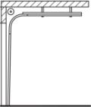
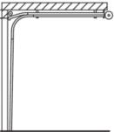
 |  | Стандартный монтаж |  |  |  |  |  | Низкий монтаж
 |  | Высота перемычки, мм |  | Высота проезда в свету, мм |  |  |  | Высота перемычки, мм | Высота проезда в свету, мм
 |  | 410 (RM<3000 мм) |  | RM |  |  |  | 230 (для ворот без калитки) | RM-135
 |  | 430 (3005<RM<4000) |  |  |  |  |  | 250 (для ворот с калиткой)
 |  | 530 (RM>4000)

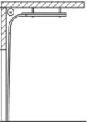
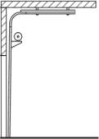
 |  | Высокий с верхним расположением вала |  |  |  |  |  | Высокий с нижним расположением вала

 |  | Высота перемычки, мм |  | Высота проезда в свету, мм |  |  |  | Высота перемычки, мм | Высота проезда в свету, мм
 |  | 900 |  | RM |  |  |  | 1795 | RM

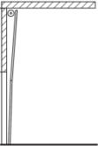
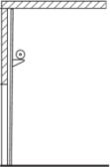
 |  | Вертикальный с верхним расположением вала |  |  |  |  |  | Вертикальный с нижним расположением вала

 |  | Высота перемычки, мм |  | Высота проезда в свету, мм |  |  |  | Высота перемычки, мм | Высота проезда в свету, мм
 |  | RM+340 |  | RM |  |  |  | RM+340 | RM

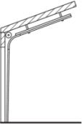
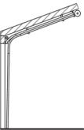
 |  | Наклонный |  |  |  |  |  | Наклонный низкий
 |  | Высота перемычки, мм |  | Высота проезда в свету, мм |  |  |  | Высота перемычки, мм | Высота проезда в свету, мм
 |  | 490 (RM<5335) |  | RM |  |  |  | 230 (для ворот без калитки) | RM-135
 |  | 600 (RM>5335) |  |  |  |  |  | 250 (для ворот с калиткой)

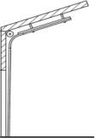
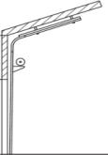
 |  | Наклонный высокий с верхним расположением вала |  |  |  |  |  | Наклонный высокий с нижним расположением вала

 |  | Высота перемычки, мм |  | Высота проезда в свету, мм |  |  |  | Высота перемычки, мм | Высота проезда в свету, мм
 |  | 900 |  | RM |  |  |  | 1795 | RM

2.4 Типы монтажа ПВ 2 вала
...
Вернуться к содержанию |  |  | Промышленные и панорамные секционные ворота "Алютех"
 | Высокий с нижним расположением валов |  |  | 5500 |  |  |  | 2100
 | Вертикальный с верхним расположением валов |  |  | 7000¹ | 7000 | 5000 |  | Высота проема + 590
 | Вертикальный с нижним расположением валов |  |  | 5500 |  |  |  | Высота проема + 340
 | Наклонный |  |  | 7000¹ | 7000 | 5000 |  | 920
 | Наклонный высокий с верхним расположением валов |  |  | 7000¹ | 7000 | 5000 |  | 1275
 | Наклонный высокий с нижним расположением валов |  |  | 5500 |  |  |  | 2100
 | ¹ по запросу возможно изготовление ворот шириной до 8000 мм
 | ² по запросу возможно изготовление ворот высотой до 7000 мм
 | ³по запросу возможно изготовление ворот высотой до 6000 мм
Монтажные схемы
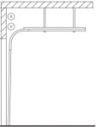
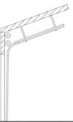
 |  | Стандартный монтаж |  |  |  |  | Наклонный
 |  | Min. высота перемычки, мм |  |  |  |  | Min. высота перемычки, мм
 |  | 840 |  |  |  |  | 920

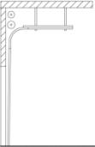

 |  | Высокий с верхним расположением валов |  |  |  |  | Высокий с нижним расположением валов

 |  | Min. высота перемычки, мм |  |  |  |  | Min. высота перемычки, мм
 |  | 1275 |  |  |  |  | 2100

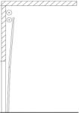
 |  | Вертикальный с верхним расположением валов |  |  |  |  | Вертикальный с нижним расположением валов

 |  | Min. высота перемычки, мм |  |  |  |  | Min. высота перемычки, мм
 |  | RM+590 |  |  |  |  | RM+340

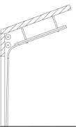
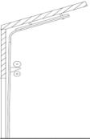
 |  | Наклонный высокий с верхним расположением валов |  |  |  |  | Наклонный высокий с нижним расположением валов

 |  | Min. высота перемычки, мм |  |  |  |  | Min. высота перемычки, мм
 |  | 1275 |  |  |  |  | 2100

2.7 AluPro (АЛП)
...
 | 6500 | 6625 | 6750 | 6875 | 7000 | Варианты заполнения панорамных секций
 | 3,797 | 3,845 | 3,957 | 4,010 | 4,059
 | 3,918 | 3,973 | 4,078 | 4,130 | 4,176
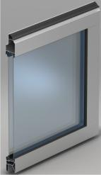
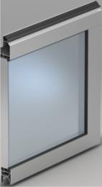
 | 4,083 | 4,142 | 4,251 | 4,312 | 4,364
 | 4,425 | 4,486 | 4,603 | 4,671 | 4,735
 | 4,599 | 4,656 | 4,785 | 4,853 | 4,928
 | 4,949 | 4,976 | 5,039 | 5,069 | 5,082
 | 4,986 | 5,007 | 5,087 | 5,152 | 5,219
5,097 | 5,169 | 5,244 | 5,394 | 5,452 | 5,604
5,260 | 5,337 | 5,411 | 5,626 | 5,664 | 5,708
5,447 | 5,569 | 5,615 | 5,677 | 5,758 | 5,825
5,593 | 5,728 | 5,811 | 6,732 | 6,752 | 6,776
5,934 | 6,006 | 6,604 | 6,734 | 6,765 | 6,927
6,088 | 6,626 | 6,742 | 6,949 | 6,963 | 7,033
6,852 | 6,879 | 6,904 | 6,958 | 7,337 | 7,402
6,895 | 6,969 | 7,033 | 7,359 | 7,372 | 7,402
7,344 | 7,417 | 7,617 | 7,795 | 7,806 | 7,816
7,344 | 7,464 | 7,620 | 7,797 | 7,809 | 7,826 | Двойное акриловое остекление | Одинарное акриловое остекление
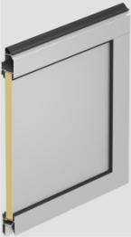
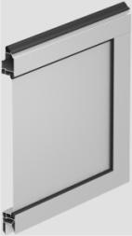
7,351 | 7,556 | 7,628 | 7,801 | 7,813 | 8,182 | Толщина: 26 мм | Толщина: 26 мм
7,440 | 7,646 | 7,741 | 7,809 | 8,210 | 8,215
7,646 | 7,737 | 7,830 | 8,149 | 8,213 | 8,225
8,235 | 8,248 | 8,311 | 8,440 | 8,490 | 8,746
8,296 | 8,311 | 8,376 | 8,452 | 8,769 | 8,842
8,383 | 8,454 | 8,472 | 8,792 | 8,869 | 8,946
8,413 | 8,545 | 8,828 | 8,892 | 8,970 | 8,981
8,572 | 8,589 | 8,915 | 8,994 | 9,006 | 9,120
8,672 | 8,792 | 8,977 | 9,135 | 9,196 | 9,232
8,836 | 8,907 | 9,044 | 9,209 | 9,299 | 9,518
8,930 | 9,093 | 9,232 | 9,305 | 9,533 | 9,616
9,170 | 9,203 | 9,320 | 9,453 | 9,629 | 9,848
9,504 | 9,572 | 9,718 | 10,035 | 10,083 | 10,181
9,592 | 9,815 | 9,901 | 10,207 | 10,266 | 10,322
9,826 | 10,052 | 10,181 | 10,316 | 10,408 | 10,548 | Композитная панель | Композитная панель
9,944 | 10,167 | 10,243 | 10,433 | 10,527 | 10,612 | Толщина: 26 мм | Толщина: 3 мм
...

2.9 AluTherm (АЛП)
...
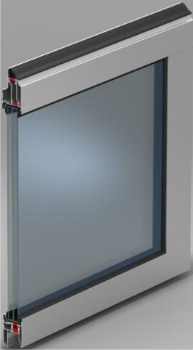
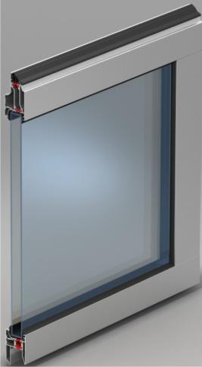
6500 | 6625 | 6750 | 6875 | 7000 | Варианты заполнения панорамных секций
4,709 | 4,770 | 4,908 | 4,973 | 5,034
4,859 | 4,924 | 5,056 | 5,121 | 5,177
5,062 | 5,135 | 5,271 | 5,345 | 5,412
5,486 | 5,563 | 5,708 | 5,794 | 5,869
5,702 | 5,773 | 5,935 | 6,019 | 6,111
6,137 | 6,171 | 6,250 | 6,287 | 6,302
6,184 | 6,209 | 6,308 | 6,389 | 6,470
6,409 | 6,502 | 6,687 | 6,761 | 6,949
6,619 | 6,708 | 6,975 | 7,024 | 7,078
6,904 | 6,961 | 7,040 | 7,140 | 7,221
7,102 | 7,207 | 8,349 | 8,372 | 8,404
7,447 | 8,190 | 8,351 | 8,388 | 8,589
8,216 | 8,362 | 8,617 | 8,633 | 8,721
8,530 | 8,562 | 8,628 | 9,097 | 9,178
8,642 | 8,721 | 9,125 | 9,142 | 9,178
9,197 | 9,446 | 9,666 | 9,680 | 9,691 | Тройное акриловое остекление | Двойное акриловое остекление
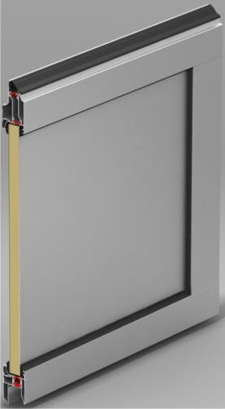
9,256 | 9,448 | 9,669 | 9,684 | 9,703 | Толщина: 25 мм | Толщина: 26 мм
9,370 | 9,460 | 9,673 | 9,686 | 10,147
9,481 | 9,601 | 9,684 | 10,181 | 10,187
9,594 | 9,711 | 10,106 | 10,185 | 10,199
10,229 | 10,307 | 10,465 | 10,528 | 10,843
10,307 | 10,385 | 10,480 | 10,875 | 10,965
10,483 | 10,505 | 10,903 | 10,998 | 11,091
10,596 | 10,947 | 11,026 | 11,123 | 11,136
10,650 | 11,054 | 11,152 | 11,167 | 11,308
10,903 | 11,133 | 11,330 | 11,401 | 11,446
11,047 | 11,217 | 11,420 | 11,531 | 11,804
11,275 | 11,446 | 11,540 | 11,821 | 11,925
11,410 | 11,558 | 11,721 | 11,940 | 12,212
11,869 | 12,051 | 12,444 | 12,501 | 12,623
12,170 | 12,280 | 12,658 | 12,731 | 12,799
12,465 | 12,623 | 12,792 | 12,907 | 13,079 | Композитная панель
12,607 | 12,702 | 12,937 | 13,053 | 13,158 | Толщина: 26 мм
...

2.11 AluLine (АЛП) АКЦИЯ
...
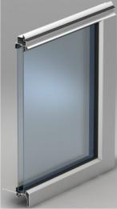
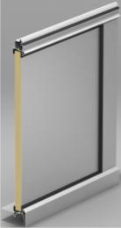
 |  |  | Региональная наценка |  |  | 3%
4750 | 4875 | 5000 |  | Варианты заполнения панорамных секций
2,602 | 2,634 | 2,671
2,660 | 2,695 | 2,736
2,900 | 2,940 | 2,976
2,946 | 2,989 | 3,027
3,003 | 3,041 | 3,085
3,267 | 3,307 | 3,347
3,369 | 3,416 | 3,457
3,432 | 3,471 | 3,519
3,606 | 3,653 | 3,705
3,924 | 3,967 | 4,024
3,968 | 4,020 | 4,076
4,028 | 4,081 | 4,135
4,176 | 4,227 | 4,284
4,228 | 4,284 | 4,335
4,350 | 4,408 | 4,472
4,718 | 4,779 | 4,836 |  | Двойное акриловое остекление |  |  | Композитная панель
4,768 | 4,835 | 4,904 |  | Толщина: 22 мм |  |  | Толщина: 22 мм
4,936 | 5,007 | 5,074
4,997 | 5,064 | 5,133
5,049 | 5,122 | 5,192
5,489 | 5,560 | 5,631
5,539 | 5,618 | 5,696
5,591 | 5,675 | 5,753
5,649 | 5,730 | 5,810
5,748 | 5,875 | 6,003 |  |  | Ворота соответствуют требованиям стандартов и других нормативных документов Российской Федерации (ГОСТ 31174-2003), Республики Беларусь (СТБ 12604-2003), Украины (ТУ У В.2.6-28.1-35234409-001:2008), Европейского союза (EN 12604, EN 12453).
...

